สรุป
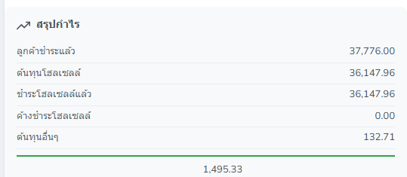
สรุปกำไร — QT26088462 (ตรงกับกล่อง 'สรุปกำไร' บนหน้าจอ)

# | รายการ | จำนวน (บาท) | ที่มา / วิธีคิด
1 | ยอดค่าขายรับมา | 37,776.00 | ราคาขายต่อท่าน 18,888.00 × 2 ท่าน
2 | ต้นทุนโฮลเซลล์ | 36,147.96 | ราคาที่ซื้อจากบริษัทโฮลเซลล์ (18,073.98 ต่อท่าน)
3 | ชำระโฮลเซลล์แล้ว | 36,147.96 | จ่ายจริงตามรายการ WS26080615 วันที่ 28/08/2026
4 | ค้างจ่ายโฮลเซลล์ | - | ต้นทุนโฮลเซลล์ − ที่จ่ายแล้ว = 0.00 (ปิดยอดครบ)
5 | ต้นทุนอื่น | 132.71 | ภาษีขาย 104.67 + ภาษีหัก ณ ที่จ่าย 28.04
6 | กำไรขั้นต้น (ก่อนภาษี) | 1,628.04 | ยอดขาย − ต้นทุนโฮลเซลล์
7 | กำไรสุทธิ | 1,495.33 | ยอดขาย − ต้นทุนโฮลเซลล์ − ต้นทุนอื่น
8 | อัตรากำไรสุทธิ | 3.96% | กำไรสุทธิ ÷ ยอดขาย
9 | กำไรสุทธิต่อท่าน | 747.67 | กำไรสุทธิ ÷ 2 ท่าน

 | สมการเดียวจบ
 | 37,776.00 − 36,147.96 − 104.67 − 28.04 = 1,495.33 บาท

 | 1 | ยอดค่าขายรับมา

 | 2 | ต้นทุนโฮลเซลล์

 | 3 | ชำระโฮลเซลล์แล้ว

 | 4 | ค้างจ่ายโฮลเซลล์ | - | ต้นทุนโฮลเซลล์ − ที่จ่ายแล้ว = 0.00 (ปิดยอดครบ)

 | 5 | ต้นทุนอื่น | -

 | อธิบาย รายการต้นทุนเพิ่ม
 | ต้นทุนส่วนนี้ประกอบไปด้วย
 | 1. ยอดหัก ณ ที่จ่าย (ลูกค้าหักเรา จ่ายเงินไม่ครบ) หากลูกค้าหักเรา และไม่มีใบหักมาให้ ส่วนนี้จะถือว่าเป็นต้นทุน แต่ถ้ามีมาแนบจะไม่เอาไปคิด
 | 1. ต้นทุนภาษีขาย (ฝั่งของเรา) คิดภาษีจากกำไร
 | 2. ต้นทุนภาษีซื้อ (ฝั่งของโฮลเซลล์) หากเราได้ใบกำกับภาษีโฮลเซลล์มา จะถือว่าเคลมคืนได้ ก็จะเอายอดส่วนนี้มาลบกับภาษีขายของบริษัท
 | 3.ต้นทุนอื่นๆ เช่น ค่าพนักงานไปส่งลูกค้าสนามบิน ,ค่าซื้อของแจก,ค่าธรรมเนียมรูดบัตรที่จ่ายแทนลูกค้า ถือว่าเป็นต้นทุน
 | 4. ภาษีหัก ณ ที่จ่าย จะเป็นต้นทุน เมื่อมีการออกเอกสารหัก ซึ่งบางโฮลเซลล์จะไม่ได้หัก เพราะไม่ได้เข้าระบบภาษี ส่วนนี้หักได้บางบริษัท
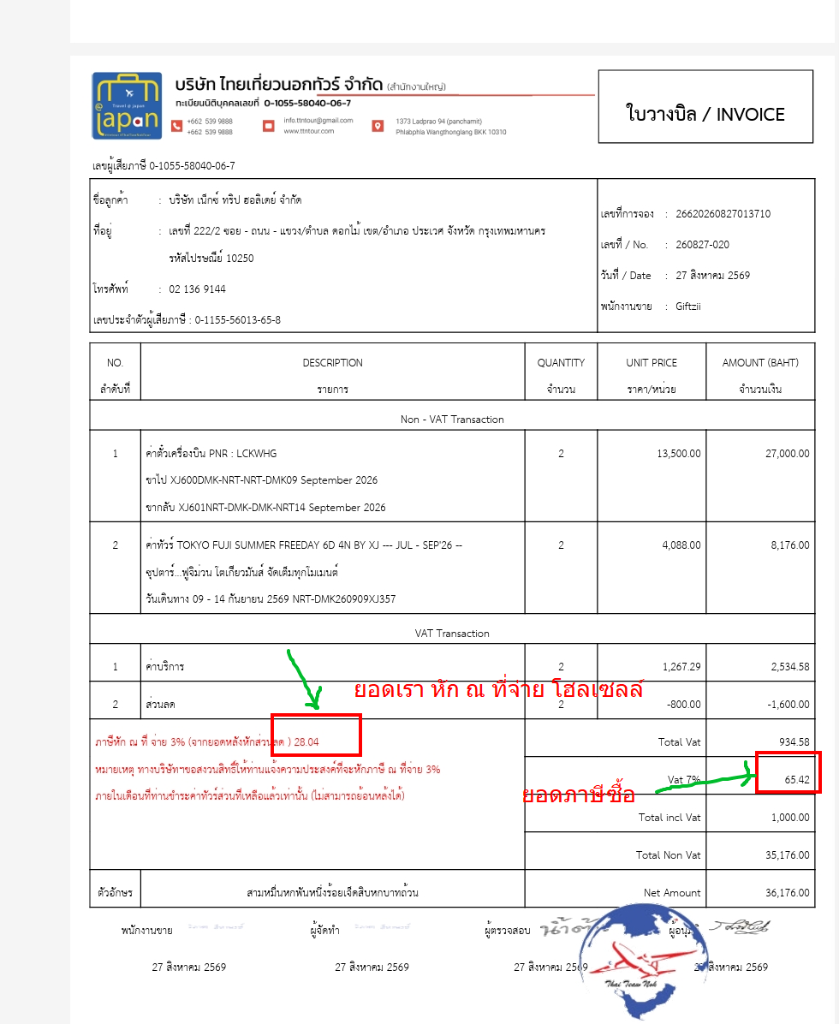
 |  |  |  |  |  |  | รวม
 |  |  |  | หัก ณ ที่จ่าย (ลูกค้า หักเรา) |  | N/A
 |  |  |  | ภาษีขาย |  | 104.67 | 104.67 | หากมีไฟล์แนบจะเอา (ภาษีซื้อ-ภาษีขาย)+ยอดหัก ณ ที่จ่าย ที่ลูกค้าหักเรา จะได้ยอดรวม แต่ถ้าไม่มีไฟล์แนบ จะเอาแค่ยอดภาษีขาย+ยอดหัก ณ ที่จ่ายที่ลูกค้าหักเรา ได้ยอดรวม
 |  |  |  | ภาษีซื้อ | 65.42
 |  |  |  | หัก ณ ที่จ่าย (เราหัก โฮลเซลล์) |  | 28.04 | 28.04
 |  |  |  | ต้นทุนอื่นๆ |  | 0 | 0

 |  |  |  |  | ยอดรวมทั้งหมด |  | เอาช่องยอดรวมมา+กัน

 | 6 | กำไรขั้นต้น (ก่อนภาษี) | -
 | 7 | กำไรสุทธิ | -

